Exemplo 20
Categoria Texto
Exemplo 20 - Função CÓDIGO(), UNICODE() e CARACT()
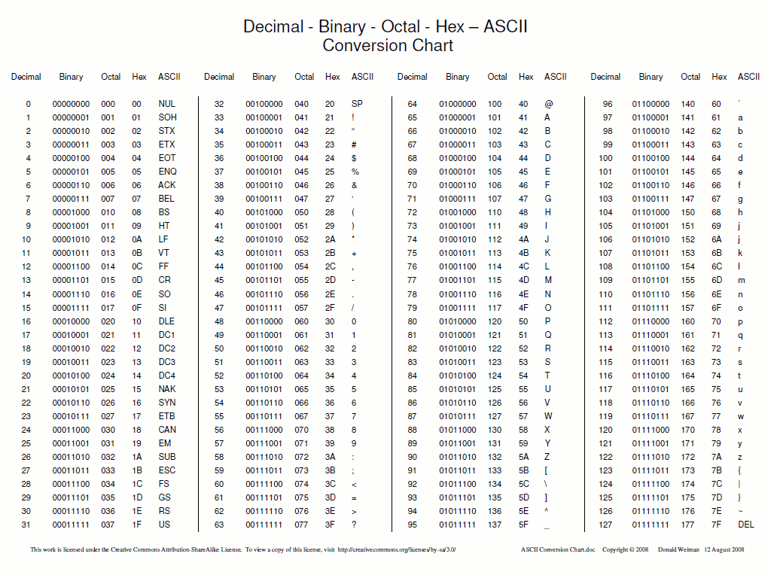
 | Caracteres | Cód. Decimal | Conversão Caracteres
 | A | 65 | A

 | Caracteres | Cód. Decimal | Conversão Caracteres
 | e | 101 | e

